General
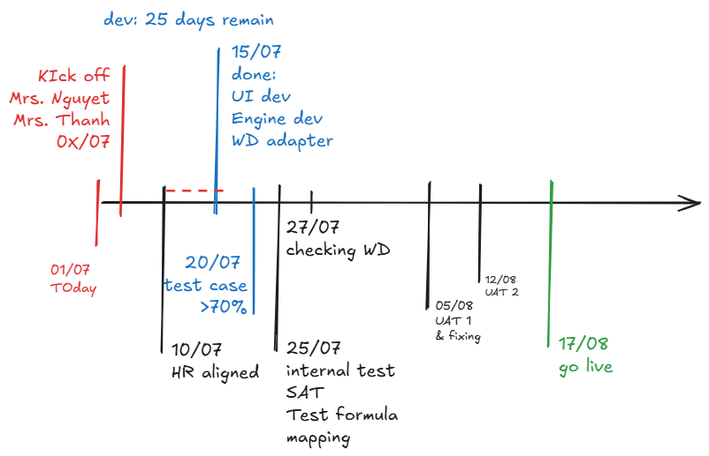
Project Name: | Payroll CTD |  | Start Date: | 1-Jul-26
Sponsor: | CTD |  | End Date: | 17-Aug-26
Project Manager: | Thoai, Dao Duy |  | Current Stage:
Current Tenant Build: | UAT |  | Overall Project Status: | AMBER

STREAM-WISE STATUS SUMMARY
Workstream | Total Items/Scope | Completed | In Progress | % Complete
Functional |  |  |  | #DIV/0!
Data |  |  |  | #DIV/0!
Integrations |  |  |  | #DIV/0!
Infrastructure |  |  |  | #DIV/0!

System | URL | Access info
SFTP
UAT
PROD

PROJECT CRITICAL RISKS & ISSUES LOG
Risk/Issue ID | Description | Impact Level | Mitigation Strategy | Owner

Workday APIs & RaaS
No | Name | Type | Owner & URL | Status | Payroll Use / Reason
1 | Get_Workers (bulk) | SOAP HR v44.1 | /ccx/service/{tenant}/Human_Resources/v44.1 op Get_Workers | 🟢 Synced — 4,179 rows | Employee roster, org, comp, dependents, events
2 | Get_Workers (single) | SOAP HR v44.1 | /ccx/service/{tenant}/Human_Resources/v44.1 op Get_Workers | 🟢 Working | Single employee on demand
3 | Get_Workers (+comp) | SOAP HR v44.1 | /ccx/service/{tenant}/Human_Resources/v44.1 op Get_Workers w/ Include_Compensation=true | 🟢 Synced — 8,581 rows | Salary + allowance plans per worker
4 | Get_Workers (+dependents) | SOAP HR v44.1 | /ccx/service/{tenant}/Human_Resources/v44.1 op Get_Workers w/ Include_Related_Persons=true | 🟢 Synced — 9,154 rows | Dependent records
5 | Get_Workers (+events) | SOAP HR v44.1 | /ccx/service/{tenant}/Human_Resources/v44.1 op Get_Workers w/ Include_Transaction_Log_Data=true | 🟢 Synced — 390,880 rows (not payroll-consumed) | BP/event audit trail
6 | Get_Organizations | SOAP HR v44.1 | /ccx/service/{tenant}/Human_Resources/v44.1 op Get_Organizations | 🟢 Synced — 1,975 rows | Cost center / org hierarchy
7 | Get_Holiday_Calendars | SOAP HR v44.1 | /ccx/service/{tenant}/Human_Resources/v44.1 op Get_Holiday_Calendars | 🟢 Synced — 20 rows | Holiday dates → OT multipliers
8 | Get_Time_Requests | SOAP Time_Tracking v44.1 | /ccx/service/{tenant}/Time_Tracking/v44.1 op Get_Time_Requests | 🟢 Synced — 106 rows | OT Plan requests (hours + approval)
9 | CTD_-_Monthly_Attendance_Report_-_Copy | RaaS customreport2 | hongnl@coteccons.vn /ccx/service/customreport2/{tenant}/{owner}/CTD_-_Monthly_Attendance_Report_-_Copy | 🟡 Stale — 6,935 rows, timed out on wide-range re-sync | Attendance, OT hours, leave days
10 | CTD_-_Compensation_Changes_Report | RaaS customreport2 | hongnl@coteccons.vn /ccx/service/customreport2/{tenant}/{owner}/CTD_-_Compensation_Changes_Report | 🟢 Synced — 10,692 rows | Salary/allowance mid-month changes
11 | Compensation_Profile_-_Allowances | RaaS customreport2 | /ccx/service/customreport2/{tenant}/wd-support/Compensation_Profile_-_Allowances | 🟢 Synced — 4,157 rows | Current allowance snapshot
12 | Get_Calculated_Time_Blocks | SOAP Time_Tracking v44.1 |  | 🔴 Blocked — security domain not granted | Would give OT actual hours
13 | CTD_-_List_Detail_of_Work_History | RaaS customreport2 |  | 🔴 Blocked — tenant report permission issue | Would give allowance event history
14 | All_Worker_Time_Off | RaaS systemreport2 |  | 🔴 Blocked — every param rejected | Would give time-off/leave data
15 | CTD_-_Time_Off_Balance_For_Payout_-_Copy | RaaS customreport2 |  | 🟠 Waiting — needs Business_Object value from user | Would give leave-balance-for-payout data
16 | Get_Time_Off_Plan_Balances | SOAP Absence_Management v44.1/v46.1 |  | 🔍 Verified to exist — not yet implemented | Would give leave balances directly, no blocking param
17 | Compensation_Changes_Report (old, owner-less) | RaaS systemreport2 |  | ⚪ Abandoned — replaced by #10 | —
18 | 6x SOAP ops (HR v46.1: Get_Employee_Employment_Info, Get_Employee_Personal_Info, Get_Employee_Related_Persons, Get_Former_Workers, Get_Period_Reporting_Calendars, Get_Worker_Event_History) | SOAP HR v46.1 |  | ⚪ Abandoned — replaced by Get_Workers response-group flags | —
19 | CTD - Night/Sunday Meal & Regular Audit | RaaS ? |  | ⚫ Not found — need real report name | Unknown
20 | CTD - Absence Report | RaaS ? |  | ⚫ Not found — need real report name | Unknown
21 | 14× write operations (HireEmployee, ChangeJob, etc., internal/workday/write.go) | SOAP HR v44.1 |  | 📝 Coded, not wired to any REST endpoint | Not payroll-read; write-back only

Sys flow_Payroll
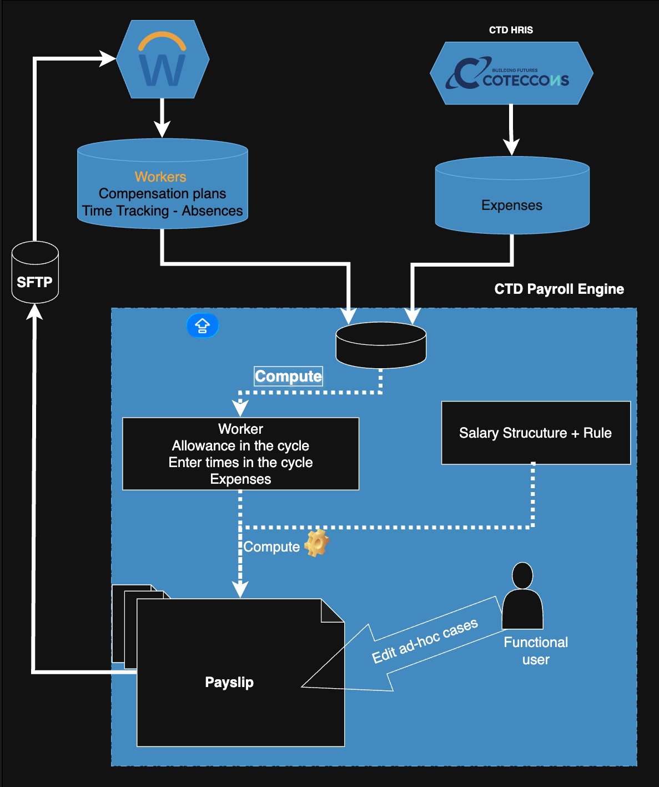
LUỒNG TẠO VÀ XỬ LÝ PAYSLIP (recommendation)

1. Kéo dữ liệu mỗi tháng từ Workday & CTD HRIS
- Định kỳ mỗi tháng ngày chốt công (20)/ thủ công kéo dữ liệu từ hệ thống Workday và CTD HRIS về CTD Payroll Engine bao gồm:
+ CTD HRIS: Employees' expenses
+ Workday: Employee information, Compensation plans, Time Tracking and Absences
- Tại Payroll Engine: Tính toán Allowance dựa theo thông tin Onboard, Offboard, Enter times, ...
+ Cần HR cung cấp các trường hợp loại trừ, phát sinh (nếu có) |  |  | Ví dụ: Tiền cơm OT, trường hợp không dc hưởng phụ cấp (based on Onboard/Offboard), ...

2. Kiểm tra thông tin và tính Payslip cho toàn bộ nhân viên
- HR review lại các thông tin về Allowance, Enter times, Expenses
+ Click Download <Allowances/Enter times/ Expense> report lấy các file Excel tương ứng về kiểm tra
+ Cần HR cung cấp/ xác nhận các template report tương ứng từng object |  |  |  | (1)
- Click Mass approve sau khi review các data ở mỗi object chính xác
- Tạo Payroll period, mặc định 25 của tháng trước đến 25 tháng hiện tại
- Tại Payroll period view, click Generate Payslips để hệ thống tạo các payslips trong period.
+ Cần HR cung cấp/ xác nhận cấu trúc lương và các công thức lương được dùng để tính Payroll

3. Upload để chỉnh các ad-hoc cases
- Tại Payroll period view, sau khi Payslips được tạo. Click Download payroll report
+ Cần HR cung cấp/ xác nhận Payroll template |  | (2)
- Tại Payroll period view, click Update payslip xuất hiện pop-up cho phép HR upload Payroll file với các mục cần thay đổi
- Tại Payroll period view, click Re-compute payslips để reset lại payslip theo cấu trúc lương của hệ thống

4. Xác nhận và gửi payslip
- Sau khi kiểm tra toàn bộ dữ liệu và đảm bảo tính chính xác. Tại Payroll period view, click Approved để xác nhận và khoá thay đổi toàn bộ Payslip
- Khi Payroll period đã done, click Push to WD đẩy các Payslip vào SFTP để đưa lên WD.
+ Cần HR cung cấp/ xác nhận Payslip template |  | (3)
- Các template cần đẩy lên WD bao gồm: (1), (2) và (3)

5. Lưu ý
Tại màn hình Payroll period: |  |  |  | Tại các màn hình Allowance/ Enter times/ Expense:
Các trạng thái cần có: New -> Computed ->Done -> Pushed -> Cancel |  |  |  | Các trạng thái cần ở mỗi object: Draft -> Approved -> Archived
- New: |  |  |  | - Draft:
 | + Compute Payslip button: |  |  |  | + Approved button:
- Computed: |  |  |  |  | + Archived button:
 | + Download payroll button: |  |  | - Archived:
 | + Update payslip button: |  |  |  | + Unarchived button:
 | + Re-compute payslips button: |  |  | - Button Print report ở các trạng thái Draft/ Approved
 | + Approved button:
- Done:
 | + Push to WD button:
- Button Cancel ở các trạng thái New/ Computed/ Done

Time Tracking Rule
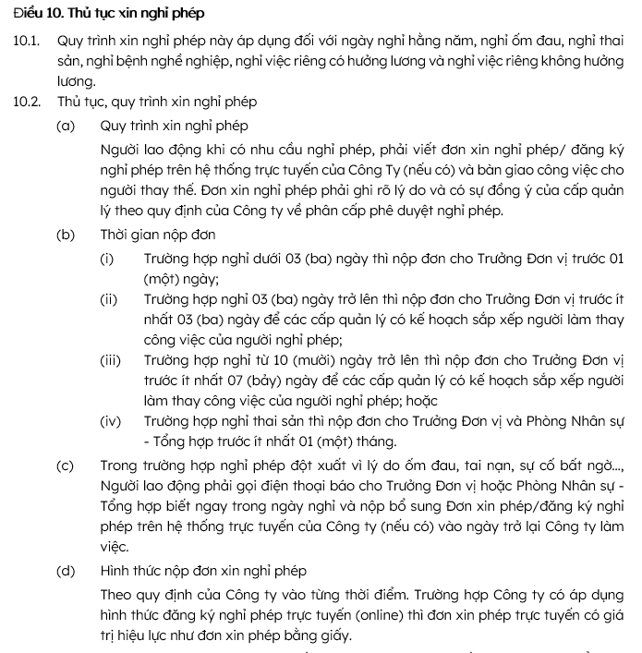
Loại | Diễn giải | Ví dụ
Kỳ công | Kỳ công tại CTD từ ngày 21 tháng này đến 20 tháng sau | Kỳ công tháng 03/2026: từ ngày 21/02/2026 - 20/03/2026
Ngày công chuẩn | Văn phòng: tính từ ngày 21 - 20, trừ ngày chủ nhật và chiều thứ 7 Công trường: tính từ ngày 21 - 20, trừ ngày chủ nhật.
Nghỉ phép năm | 12 ngày/năm, cứ mỗi thời điểm đủ 05 năm làm việc liên tục tại công ty được cộng thêm 1 ngày phép (bao gồm thời gian thử việc)
 | Mỗi tháng làm việc được tính 1 ngày phép. Người lao động làm việc chưa đủ tháng, nếu tổng số ngày làm việc và ngày nghỉ có hưởng lương chiếm tỷ lệ từ 50% trên công chuẩn tháng đó được tính 01 ngày phép trong tháng.
 | Nếu book phép vượt quá số ngày phép định mức hiện có --> có cảnh báo và yêu cầu book trong định mức
 | Nếu quản lý đã duyệt phép và người lao đông muốn hủy? - oke người lao động hủy trên hệ thống + mail cho quản lý
Phép tồn | Người lao động chưa sử dụng hết thời gian nghỉ hằng năm thì số ngày nghỉ còn lại sẽ được chuyển tiếp sang sử dụng đến hết ngày 31/12 của năm tiếp theo liền kề. Sau thời gian này, số ngày nghỉ hàng năm chưa sử dụng hết trong năm trước đó sẽ bị hủy bỏ và CBNV sẽ không được thanh toán lại bằng tiền.
 | Người lao động làm việc chưa đủ 12 tháng tại Công ty thì số ngày nghỉ hằng năm theo tỷ lệ tương ứng với số tháng làm việc: lấy số ngày nghỉ hằng năm cộng với số ngày được nghỉ tăng thêm theo thâm niên (nếu có), chia cho 12 tháng, nhân với số tháng làm việc thực tế trong năm để tính thành số ngày được nghỉ hằng năm.
 | CBNV đã ký hợp đồng lao động: Nghỉ việc được tổng hợp ngày phép tồn để tính lương phép
 | CBNV đang thử việc: Nghỉ việc clear phép tồn, không tính lương phép tồn (được sử dụng trong thời gian thử việc nhưng ko dc tính phép tồn)
Nghỉ không hưởng lương | Khi Người lao động có nhu cầu nghỉ không hưởng lương để giải quyết việc riêng, Người lao động có thể gửi đơn trình bày lý do chính đáng, hợp lý lên các cấp Quản lý và Phòng Nhân sự - Tổng hợp xem xét giải quyết. Tùy trường hợp cụ thể mà Công ty có thể xem xét, quyết định giải quyết cho Người lao động được nghỉ không hưởng lương theo đơn xin nghỉ. Trong trường hợp này, Người lao động chỉ được nghỉ không hưởng lương khi đã có phê duyệt của Phòng Nhân sự - Tổng hợp & các cấp Quản lý theo phân quyền phê duyệt
Nghỉ ốm (BHXH) | Show Quy định BHXH để hướng dẫn book ốm + Lương hưởng: 75% lương bình quân đóng BHXH 6 tháng liền kề
 | Con ốm: - Tối đa 20 ngày làm việc/năm nếu con < 3 tuổi - Tối đa 15 ngày làm việc/năm nếu con từu đủ 3 tuổi đến dưới 7 tuổi
 | Bản thân ốm + Tối đa 30 ngày/năm, nếu đã đóng BHXH dưới 15 năm; + Tối đa 40 ngày/năm, nếu đã đóng BHXH từ đủ 15 năm đến dưới 30 năm; + Tối đa 60 ngày/năm, nếu đã đóng BHXH từ đủ 30 năm trở lên;
 | Hồ sơ nghỉ hưởng: + nội trú: Giấy ra viện. + ngoại trú: Giấy nghỉ hưởng BHXH.
Nghỉ ốm (Công ty) | Định mức 03 ngày/năm dương lịch, mỗi lần nghỉ được book tối đa 01 ngày. Hết năm dương lịch hệ thống tự clear (không cộng dồn)
Nghỉ thai sản | Show quy định BHXH - hưởng 100% lương bình quân đóng BHXH 6 tháng liền kề. Lao động nam nghỉ (được nghỉ trong vòng 60 ngày đầu kể từ ngày vợ của Người lao động sinh con): + 05 ngày làm việc - vợ sinh thường 01 con; + 07 ngày làm việc khi vợ sinh con phải phẫu thuật, sinh con dưới 32 tuần tuổi; + Trường hợp vợ sinh đôi thì được nghỉ 10 ngày làm việc, từ sinh ba trở lên thì cứ thêm mỗi con được nghỉ thêm 03 (ba) ngày làm việc; hoặc Trường hợp vợ sinh đôi trở lên mà phải phẫu thuật thì được nghỉ 14 (mười bốn) ngày làm việc.
 | Lao động nữ đẻ con: nghỉ 6 tháng. (nộp đơn trc 1 tháng) Lao động nữ khám thai: tối đa 02 ngày/lần, tối đa 10 ngày/thai kỳ
 | Hồ sơ nghỉ hưởng: + Nam nghỉ: Giấy khai sinh/giấy chứng sinh thể hiện tên cha bản gốc hoặc sao y công chứng (nếu nghỉ 07 ngày thì có thêm giấy ra viện công chứng/bản gốc thể hiện sinh mổ) + Nữ khám thai: giấy chứng nhận nghỉ việc hưởng bảo hiểm xã hội + Nữ sinh con: Giấy khai sinh/giấy chứng sinh bản gốc hoặc sao y công chứng
Nghỉ việc riêng có hưởng lương | Show Định mức, công ty chi trả và cho book tối đa: + Bản thân Người lao động kết hôn nghỉ 03 ngày + Con đẻ, con nuôi kết hôn nghỉ 01 ngày + Tang chế Cha đẻ, mẹ đẻ, cha nuôi, mẹ nuôi; cha đẻ, mẹ đẻ, cha nuôi, mẹ nuôi của vợ hoặc chồng; vợ hoặc chồng; con đẻ, con nuôi chết nghỉ 03 ngày
Nghỉ bù | Trường hợp đi làm ngày nghỉ lễ (1) và được sắp xếp nghỉ bù --> cho theo dõi và khi nghỉ bù thì trừ dần. Định mức nghỉ bù được cộng dồn từ những ngày đi làm lễ, tết: 'Ngày nghỉ Lễ, Tết theo quy định của pháp luật: - Được trả thêm 100% tiền lương cho ngày làm Lễ, Tết. - Được bố trí 02 ngày nghỉ bù hưởng nguyên lương cho mỗi ngày làm việc. Ngày truyền thống Công ty (Coteccons Day), ngày nghỉ bổ sung do Công ty quyết định, ngày nghỉ bù do Lễ/Tết trùng vào ngày nghỉ hằng tuần: Được bố trí 01 ngày nghỉ bù hưởng nguyên lương cho mỗi ngày làm việc.
Nghỉ lễ (1) | - Cho set tự động + ngày 01 tháng 01 dương lịch + 05 ngày: 29 - 4/1 âm lịch (hoặc từ ngày 1/1-5/1 âm lịch) + Ngày Chiến thắng: 01 ngày 30/04 + Ngày Quốc tế lao động: 01 ngày 1/5 + Ngày Quốc khánh: 01 ngày 02/09 (thêm 1 ngày 01/09 hoặc 03/09) + Ngày Giỗ Tổ Hùng Vương: 01 ngày 10/03 âm lịch - Nếu cần chỉnh TRs vào chỉnh
Đăng ký đi làm lễ | Vào các ngày nghỉ lễ (1), nếu NLĐ đi làm thì cho đăng ký đi làm, cho phép NLĐ đăng ký/Thư ký import file --> trưởng bộ phận duyệt --> gửi về HR

